Sheet4
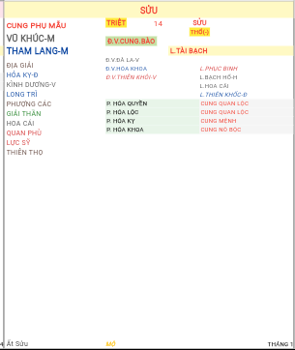
 |  | Triệt
K.Sửu |  |  |  | 25
THỔ(-) | CUNG PHỤ MẪU
 | VŨ KHÚC (M)
 | THAM LANG (M)
ĐỊA GIẢI |  |  | L.TÀI BẠCH | 11
HÓA KỴ-Đ | Đ.V.ĐÀ LA-V | 24 |  | KÌNH DƯƠNG-V
LONG TRÌ | Đ.V.HÓA KHOA | 25 | L.PHỤC BINH | GIẢI THẦN
PHƯỢNG CÁC | Đ.V.THIÊN KHÔI-V | 31 | L.BẠCH HỔ-H | QUAN PHÙ
HOA CÁI |  | #N/A | L.HOA CÁI | 72
LỰC SỸ |  | #N/A | L.THIÊN KHỐC-Đ | 87
THIÊN THỌ | P. HÓA QUYỀN | CUNG QUAN LỘC |  | #N/A
 | P. HÓA LỘC | CUNG QUAN LỘC |  | #N/A
 | P. HÓA KỴ | CUNG MỆNH |  | #N/A
 | P. HÓA KHOA | CUNG NÔ BỘC |  | #N/A
 |  |  |  | #N/A
 |  |  |  | #N/A

Năm Tý | MỘ |  |  | THÁNG 1

Sheet1
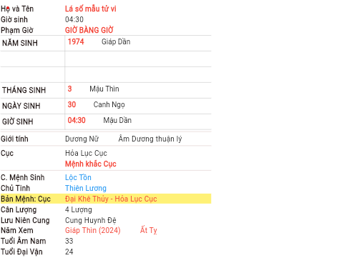
s

Sheet2
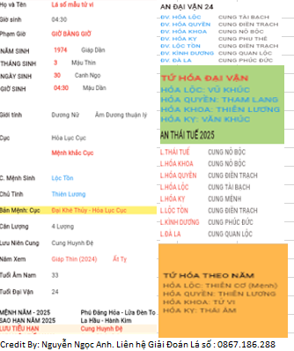
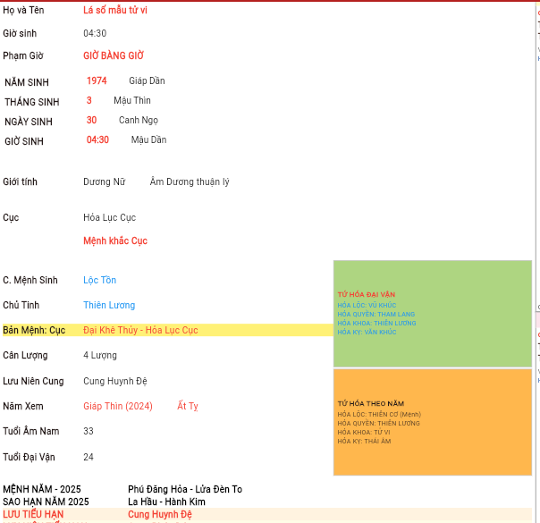

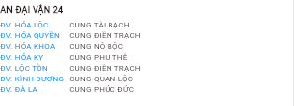

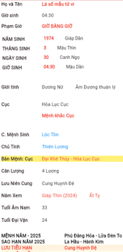
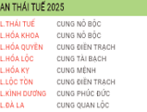

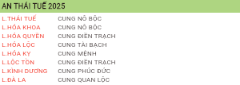

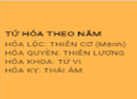

 | Credit By: Nguyễn Ngọc Anh. Liên hệ Giải Đoán Lá số : 0867.186.288
s

Sheet3
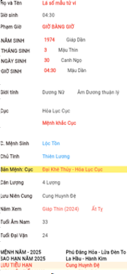
 | AN ĐẠI VẬN-24 |  |  |  |  |  |  | AN ĐẠI VẬN-24 |  | LƯU MỆNH THEO ĐẠI VẬN
 | Đ.V.HÓA KHOA | CUNG PHỤ MẪU |  |  |  |  |  | Đ.V.HÓA KHOA | CUNG PHỤ MẪU | LƯU ĐV MỆNH | CUNG MỆNH
 | Đ.V.HÓA QUYỀN | CUNG TỬ TỨC |  |  |  |  |  | Đ.V.HÓA QUYỀN | CUNG TỬ TỨC | LƯU ĐV PHỤ MẪU | CUNG PHỤ MẪU
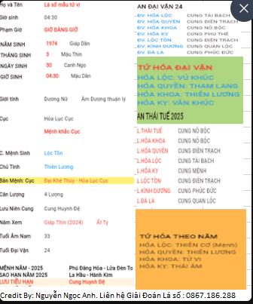
 | Đ.V.HÓA LỘC | CUNG TỬ TỨC |  |  |  |  |  | Đ.V.HÓA LỘC | CUNG TỬ TỨC | LƯU ĐV PHÚC ĐỨC | CUNG PHÚC ĐỨC
 | Đ.V.HÓA KỴ | CUNG PHÚC ĐỨC |  |  |  |  |  | Đ.V.HÓA KỴ | CUNG PHÚC ĐỨC | LƯU ĐV ĐIỀN TRẠCH | CUNG ĐIỀN TRẠCH
 | Đ.V.LỘC TỒN | CUNG PHÚC ĐỨC |  |  |  |  |  | Đ.V.LỘC TỒN | CUNG PHÚC ĐỨC | LƯU ĐV QUAN LỘC | CUNG QUAN LỘC
 | Đ.V.THIÊN KHÔI | CUNG PHỤ MẪU |  |  |  |  |  | Đ.V.THIÊN KHÔI | CUNG PHỤ MẪU | LƯU ĐV NÔ BỘC | CUNG NÔ BỘC
 | Đ.V.THIÊN VIỆT | CUNG TẬT ÁCH |  |  |  |  |  | Đ.V.THIÊN VIỆT | CUNG TẬT ÁCH | LƯU ĐV THIÊN DI | CUNG THIÊN DI
 | Đ.V.THIÊN MÃ | CUNG TÀI BẠCH |  |  |  |  |  | Đ.V.THIÊN MÃ | CUNG TÀI BẠCH | LƯU ĐV TẬT ÁCH | CUNG TẬT ÁCH
 | Đ.V.ĐÀ LA | CUNG PHỤ MẪU |  |  |  |  |  | Đ.V.ĐÀ LA | CUNG PHỤ MẪU | LƯU ĐV TÀI BẠCH | CUNG TÀI BẠCH
 | Đ.V.KÌNH DƯƠNG | CUNG ĐIỀN TRẠCH |  |  |  |  |  | Đ.V.KÌNH DƯƠNG | CUNG ĐIỀN TRẠCH | LƯU ĐV TỬ TỨC | CUNG TỬ TỨC
 | Đ.V.BẠCH HỔ | CUNG PHU/THÊ |  |  |  |  |  | Đ.V.BẠCH HỔ | CUNG PHU/THÊ | LƯU ĐV PHU THÊ | CUNG PHU THÊ
 | Đ.V.TANG MÔN | CUNG QUAN LỘC |  |  |  |  |  | Đ.V.TANG MÔN | CUNG QUAN LỘC | LƯU ĐV HUYNH ĐỆ | CUNG HUYNH ĐỆ
 |  |  |  |  |  |  |  | AN SAO LƯU-2025 |  | LƯU MỆNH THEO TIỂU VẬN
 |  |  |  |  |  |  |  | L.THÁI TUẾ | CUNG NÔ BỘC | LƯU ĐV MỆNH | CUNG MỆNH
AN SAO LƯU-2025 |  |  | TỨ HÓA CỐ ĐỊNH | NĂM ẤT TỴ |  |  |  | L.HÓA KHOA | CUNG NÔ BỘC | LƯU ĐV PHỤ MẪU | CUNG PHỤ MẪU
L.THÁI TUẾ | CUNG NÔ BỘC |  | HÓA KHOA | THÁI ÂM |  |  |  | L.HÓA QUYỀN | CUNG QUAN LỘC | LƯU ĐV PHÚC ĐỨC | CUNG PHÚC ĐỨC
L.HÓA KHOA | CUNG NÔ BỘC |  | HÓA QUYỀN | CỰ MÔN |  |  |  | L.HÓA LỘC | CUNG QUAN LỘC | LƯU ĐV ĐIỀN TRẠCH | CUNG ĐIỀN TRẠCH
L.HÓA QUYỀN | CUNG QUAN LỘC |  | HÓA LỘC | PHÁ QUÂN |  |  |  | L.HÓA KỴ | CUNG MỆNH | LƯU ĐV QUAN LỘC | CUNG QUAN LỘC
L.HÓA LỘC | CUNG QUAN LỘC |  | HÓA KỴ | THAM LANG |  |  |  | L.LỘC TỒN | CUNG ĐIỀN TRẠCH | LƯU ĐV NÔ BỘC | CUNG NÔ BỘC
L.HÓA KỴ | CUNG MỆNH |  |  |  |  |  |  | L.THIÊN KHÔI | CUNG MỆNH | LƯU ĐV THIÊN DI | CUNG THIÊN DI
L.LỘC TỒN | CUNG ĐIỀN TRẠCH |  | LƯU MỆNH THEO ĐẠI VẬN |  |  |  |  | L.THIÊN VIỆT | CUNG TÀI BẠCH | LƯU ĐV TẬT ÁCH | CUNG TẬT ÁCH
L.THIÊN KHÔI | CUNG MỆNH |  | LƯU ĐV MỆNH | CUNG MỆNH |  | TỨ HÓA CỐ ĐỊNH | NĂM ẤT TỴ | L.THIÊN MÃ | CUNG HUYNH ĐỆ | LƯU ĐV TÀI BẠCH | CUNG TÀI BẠCH
L.THIÊN VIỆT | CUNG TÀI BẠCH |  | LƯU ĐV PHỤ MẪU | CUNG PHỤ MẪU | LUU | HÓA KHOA | THÁI ÂM | L.ĐÀ LA | CUNG PHÚC ĐỨC | LƯU ĐV TỬ TỨC | CUNG TỬ TỨC
L.THIÊN MÃ | CUNG HUYNH ĐỆ |  | LƯU ĐV PHÚC ĐỨC | CUNG PHÚC ĐỨC |  | HÓA QUYỀN | CỰ MÔN | L.KÌNH DƯƠNG | CUNG QUAN LỘC | LƯU ĐV PHU THÊ | CUNG PHU THÊ
L.ĐÀ LA | CUNG PHÚC ĐỨC |  | LƯU ĐV ĐIỀN TRẠCH | CUNG ĐIỀN TRẠCH |  | HÓA LỘC | PHÁ QUÂN | L.BẠCH HỔ | CUNG PHỤ MẪU | LƯU ĐV HUYNH ĐỆ | CUNG HUYNH ĐỆ
L.KÌNH DƯƠNG | CUNG QUAN LỘC |  | LƯU ĐV QUAN LỘC | CUNG QUAN LỘC |  | HÓA KỴ | THAM LANG | L.TANG MÔN | CUNG TẬT ÁCH
L.BẠCH HỔ | CUNG PHỤ MẪU |  | LƯU ĐV NÔ BỘC | CUNG NÔ BỘC |  | S
L.TANG MÔN | CUNG TẬT ÁCH |  | LƯU ĐV THIÊN DI | CUNG THIÊN DI
 |  |  | LƯU ĐV TẬT ÁCH | CUNG TẬT ÁCH
 |  |  | LƯU ĐV TÀI BẠCH | CUNG TÀI BẠCH
 |  |  | LƯU ĐV TỬ TỨC | CUNG TỬ TỨC
 |  |  | LƯU ĐV PHU THÊ | CUNG PHU THÊ
LƯU MỆNH THEO TIỂU VẬN |  |  | LƯU ĐV HUYNH ĐỆ | CUNG HUYNH ĐỆ
LƯU ĐV MỆNH | CUNG MỆNH
LƯU ĐV PHỤ MẪU | CUNG PHỤ MẪU
LƯU ĐV PHÚC ĐỨC | CUNG PHÚC ĐỨC
LƯU ĐV ĐIỀN TRẠCH | CUNG ĐIỀN TRẠCH
LƯU ĐV QUAN LỘC | CUNG QUAN LỘC
LƯU ĐV NÔ BỘC | CUNG NÔ BỘC
LƯU ĐV THIÊN DI | CUNG THIÊN DI
LƯU ĐV TẬT ÁCH | CUNG TẬT ÁCH
LƯU ĐV TÀI BẠCH | CUNG TÀI BẠCH
LƯU ĐV TỬ TỨC | CUNG TỬ TỨC
LƯU ĐV PHU THÊ | CUNG PHU THÊ
LƯU ĐV HUYNH ĐỆ | CUNG HUYNH ĐỆ

Sheet6
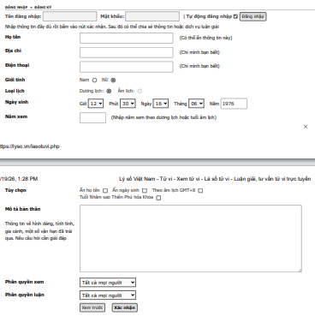

Sheet5
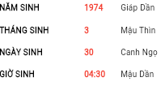

 |  |  |  |  |  | NĂM SINH | 1993 | QUÝ DẬU | QUÝ DẬU | ĐẠI KHÊ THỦY- NƯỚC BIỂN LỚN
 |  |  |  |  |  | THÁNG SINH | 7 | 5 | CANH THÂN
 |  |  |  |  |  | NGÀY SINH | 6 | 23 | Ất Mão
 |  |  |  |  |  | GIỜ SINH | 04:30 | 04:30 | MẬU DẦN
NĂM SINH | 1993 | QUÝ DẬU | KIẾM PHONG KIM-VÀNG MŨI KIẾM

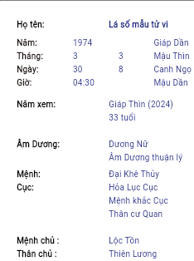
 |  |  |  | SAO HẠN NĂM 2025 | LA HẦU - HÀNH KIM
 |  |  |  | LƯU TIỂU HẠN | CUNG HUYNH ĐỆ
 |  |  |  | LƯU NIÊN TIỂU HẠN | CUNG PHÚC ĐỨC |  |  |  |  |  | Lá

 |  |  |  | Lá |  |  |  |  |  |  | Số

 |  |  |  | Số |  |  |  |  |  |  | Tử

 |  |  |  | Tử |  |  |  |  |  |  | Vi

 |  |  |  | Vi |  |  |  |  |  |  | Luận

 |  |  |  | Luận |  |  |  |  |  |  | Giải

 |  |  |  | Giải |  |  |  |  |  |  | AI

 |  |  |  | AI |  |  | Credit By: Nguyễn Ngọc Anh. Liên hệ Giải Đoán Lá số : 0867.186.288

